상품제안서
피크닉돗자리 피크닉매트 방수 돗자리 매트 피크닉돗자리 | 상품코드: F28810

 |  |  |  |  |  |  | 02-412-0044 | www.easy1.co.kr
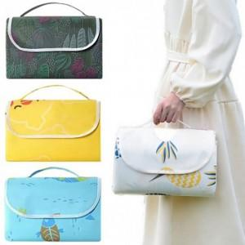

【상세/제작정보】 | 인쇄 별도 문의. 사이즈별 가격 문의.

【인쇄/포장옵션】 | 실크 / OPP(비닐)

【공급단가】 | 수량 | 100~ | 300~ | 500~ | 1,000~ | 3,000~
*VAT별도 | 단가 | 7,200원 | 7,080원 | 6,900원 | 6,780원 | 6,600원

【상품 URL】 | https://easy1.co.kr:443/src/goods_detail.php?gdno=28810

